상품제안서
제트스트림150(0.5,0.7)+스타사각형광펜세트 | 상품코드: S29604

 |  |  |  |  |  |  | 02-713-8555 | www.synergygift.co.kr
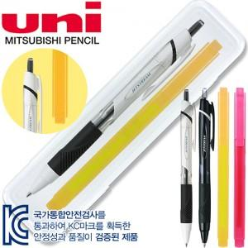

【상세/제작정보】 | <p>볼펜&amp;형광펜 1도 인쇄 포함 /&nbsp;케이스인쇄비 80원 추가​</p>

【인쇄/포장옵션】 | 실크, 케이스인쇄(실크) / 자체케이스

【공급단가】 | 수량 | 300~ | 500~ | 1,000~ | 3,000~ | 5,000~
*VAT별도 | 단가 | 1,600원 | 1,540원 | 1,480원 | 1,420원 | 1,390원

【상품 URL】 | https://www.synergygift.co.kr:443/src/goods_detail.php?gdno=29604

